概要図
詳細設計書 | 画面名称 | B0102_職位新規画面 | システムID |  |  | 改訂日 | 2020-08-21
 | 機能名称 |  | システム名称 |  |  | 改訂者 | 王少宇

職位
 |  |  |  | 機能概要
B0102_職位新規画面
参照
 |  |  |  | （１）「オンライン」ボタンを押す
 |  |  |  |  | 成功する場合、「I0018」メッセージが表示される、

更新
 |  |  |  |  | 失敗の場合は,エラーメッセージ「E0015」を出力し、処理を中止する。

 |  |  |  | （２）「リセット」ボタンを押す
 |  |  |  |  | 画面は初期化のまま表示する。

画面イメージ
詳細設計書 | 画面名称 | B0102_職位新規画面 | システムID | 改訂日 | 2020-08-21
 | 機能名称 |  | システム名称 | 改訂者 | 王少宇

画面イメージ
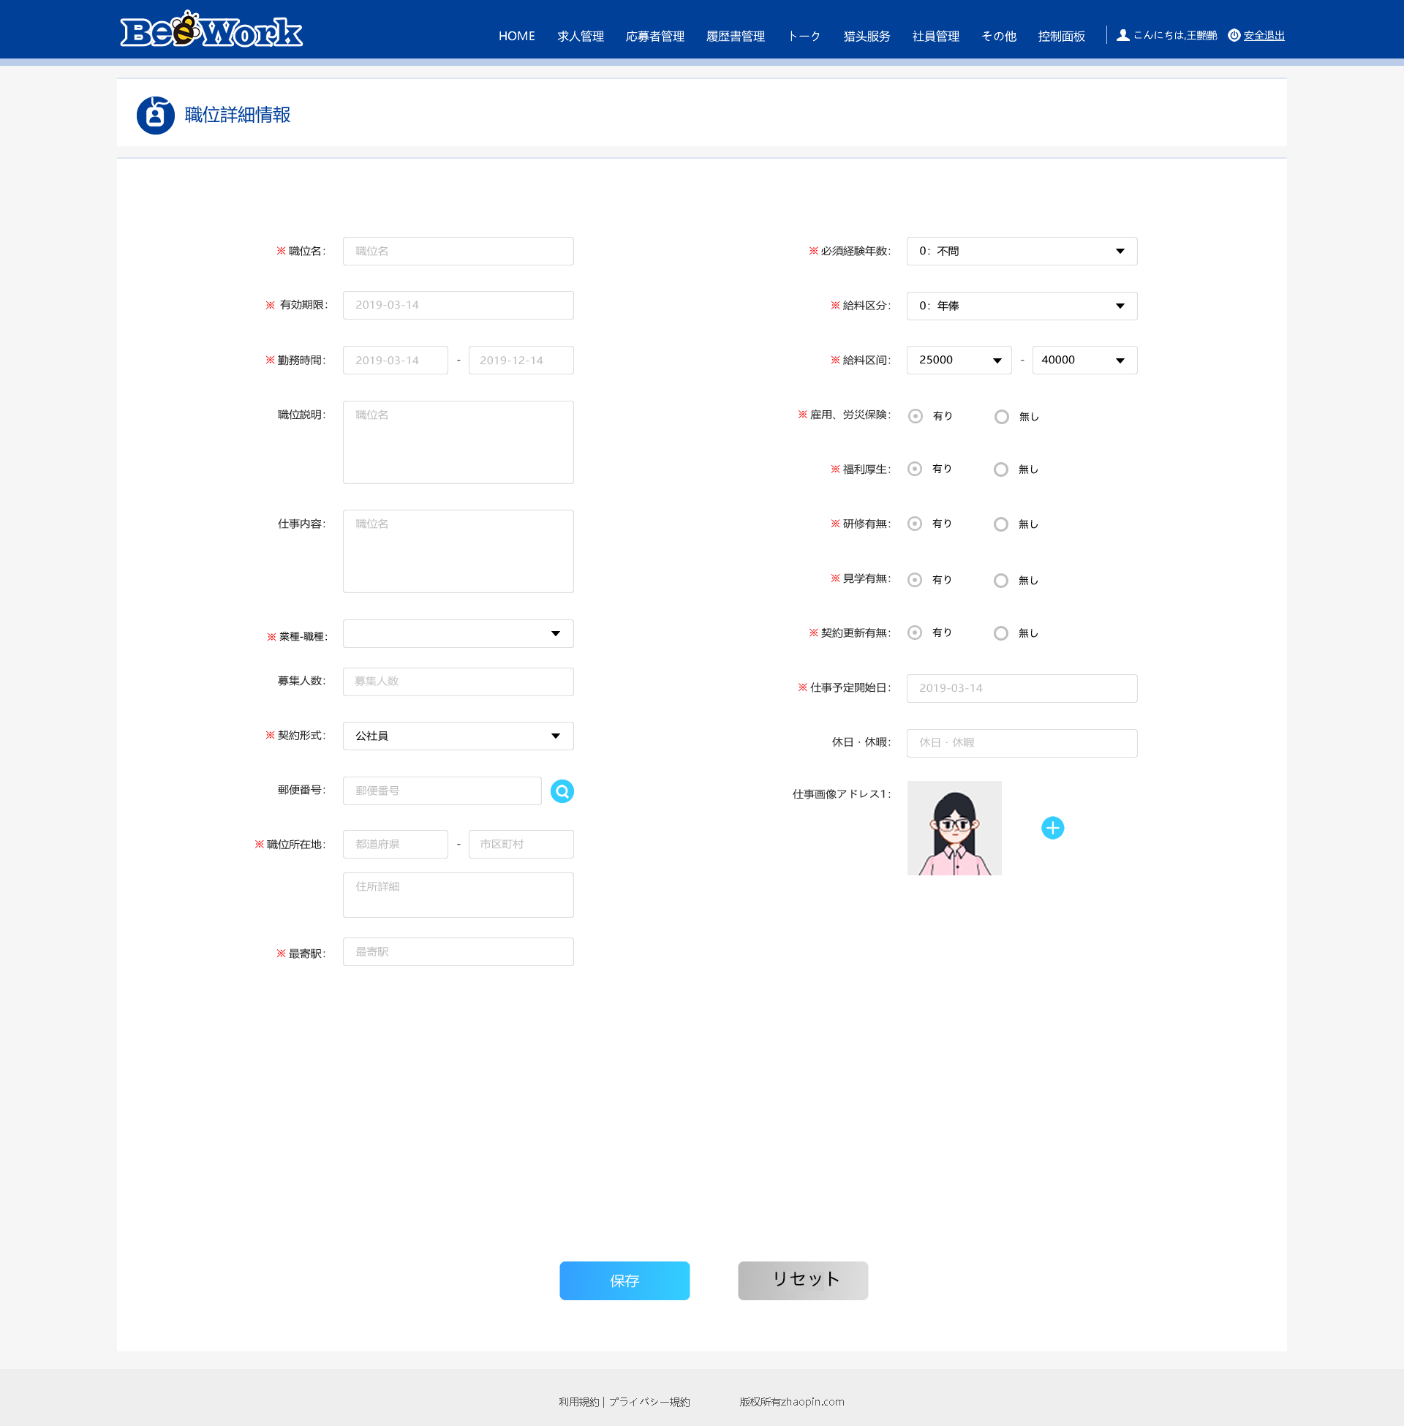
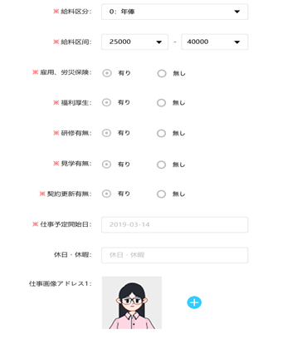
＊学歴要求：
オンライン

 |  |  |  |  |  | b

